Solicitud gráfica
 | Área: | Ciencias Naturales |  |  | Fecha:
 | Grado: | 10
 | Título del tema: | Las reacciones químicas |  |  | ¿Cuaderno de estudio o recurso? | Recurso
 | Editor: | Lyz Marcela Bernal |  |  | Motor del recurso | F7

 | Código guión o recurso: | CN_10_13_REC40 | ← Para determinar este código, visite la hoja de Ayuda
 |  |  |  |  | ESPECIFICACIÓN DE ARCHIVOS A ENTREGAR
Núm. | Archivo Shutterstock o ruta en web | Imagen para: | Tipo | Ubicación de la imagen en el recurso F7 | Nombre imagen SMALL | Tamaño imagen SMALL | Nombre imagen ZOOM | Tamaño imagen ZOOM | Descripción | Observaciones
IMG01 | 250578097 | Recurso F7 | Fotografía | Inicio | CN_10_13_REC40_IMG01.jpg | 350 x 230 px
IMG02 | 127475249 | Recurso F7 | Fotografía | Inicio | CN_10_13_REC40_IMG02.jpg | 350 x 230 px |  |  | 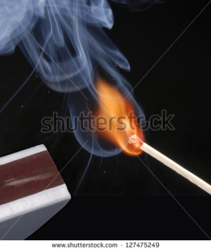
IMG03 | 57562948 | Recurso F7 | Fotografía | Inicio | CN_10_13_REC40_IMG03.jpg | 350 x 230 px |  |  | 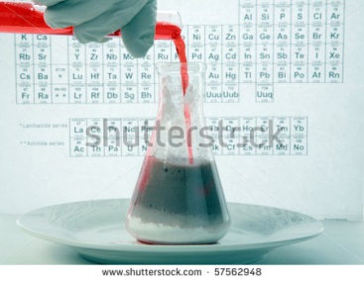
IMG04 | 151891262 | Recurso F7 | Fotografía | Inicio | CN_10_13_REC40_IMG04.jpg | 350 x 230 px |  |  | 
IMG05 | 236654359 | Recurso F7 | Fotografía | Inicio | CN_10_13_REC40_IMG05.jpg | 350 x 230 px
IMG06 | 189252794 | Recurso F7 | Fotografía | Inicio | CN_10_13_REC40_IMG06.jpg | 350 x 230 px
IMG07 | 249920506 | Recurso F7 | Fotografía | Inicio | CN_10_13_REC40_IMG07.jpg | 350 x 230 px |  |  | 
IMG08 | 63002113 | Recurso F7 | Fotografía | Inicio | CN_10_13_REC40_IMG08.jpg | 350 x 230 px |  |  | 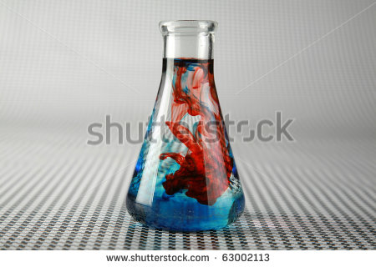
IMG09 | Ver descripción y observaciones | Recurso F7 | Ilustración | Contenido | CN_10_13_REC40_IMG09n.jpg | 320 x 480 px | CN_10_13_REC40_IMG09a.jpg | 800 x 458 px |  | Realizar ilustración igual a la imagen guía.
IMG10 | Ver descripción y observaciones | Recurso F7 | Ilustración | Contenido | CN_10_13_REC40_IMG10n.jpg | 320 x 480 px | CN_10_13_REC40_IMG10a.jpg | 800 x 458 px |  | Realizar ilustración igual a la imagen guía.
IMG11 | Ver descripción y observaciones | Recurso F7 | Ilustración | Contenido | CN_10_13_REC40_IMG11n.jpg | 320 x 480 px | CN_10_13_REC40_IMG11a.jpg | 800 x 458 px |  | Realizar ilustración igual a la imagen guía.
IMG12 | Ver descripción y observaciones | Recurso F7 | Ilustración | Contenido | CN_10_13_REC40_IMG12n.jpg | 320 x 480 px | CN_10_13_REC40_IMG12a.jpg | 800 x 458 px | 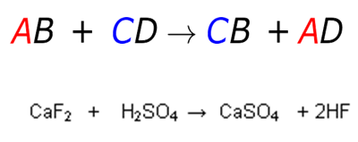 | Realizar ilustración igual a la imagen guía.
IMG13 | Ver descripción y observaciones | Recurso F7 | Ilustración | Contenido | CN_10_13_REC40_IMG13n.jpg | 320 x 480 px | CN_10_13_REC40_IMG13a.jpg | 800 x 458 px | 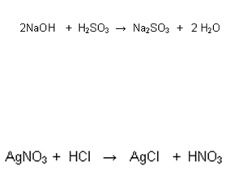 | Realizar ilustración igual a la imagen guía.
IMG14 | Ver descripción y observaciones | Recurso F7 | Ilustración | Contenido | CN_10_13_REC40_IMG14n.jpg | 320 x 480 px | CN_10_13_REC40_IMG14a.jpg | 800 x 458 px |  | Realizar ilustración igual a la imagen guía.
IMG15 | 124814527 | Recurso F7 | Fotografía | Inicio | CN_10_13_REC40_IMG15.jpg | 350 x 230 px |  |  | 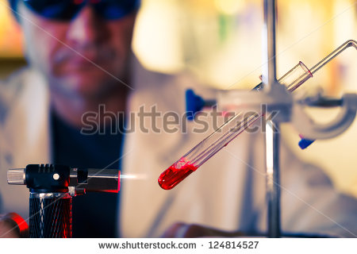
IMG16 | 135110084 | Recurso F7 | Fotografía | Inicio | CN_10_13_REC40_IMG16.jpg | 350 x 230 px |  |  | 
IMG17 | Ver descripción y observaciones | Recurso F7 | Ilustración | Contenido | CN_10_13_REC40_IMG17n.jpg | 320 x 480 px | CN_10_13_REC40_IMG17a.jpg | 800 x 458 px |  | Realizar ilustración igual a la imagen guía.
IMG18 | Ver descripción y observaciones | Recurso F7 | Ilustración | Contenido | CN_10_13_REC40_IMG18n.jpg | 320 x 480 px | CN_10_13_REC40_IMG18a.jpg | 800 x 458 px |  | Realizar ilustración igual a la imagen guía.
IMG19 | 126110027 | Recurso F7 | Fotografía | Inicio | CN_10_13_REC40_IMG19.jpg | 350 x 230 px
IMG20 | 14791936 | Recurso F7 | Fotografía | Inicio | CN_10_13_REC40_IMG20.jpg | 350 x 230 px
IMG21 | Ver descripción y observaciones | Recurso F7 | Ilustración | Contenido | CN_10_13_REC40_IMG21n.jpg | 320 x 480 px | CN_10_13_REC40_IMG21a.jpg | 800 x 458 px |  | realizar ilustración igual a la imagen guía.
IMG22 | Ver descripción y observaciones | Recurso F7 | Ilustración | Contenido | CN_10_13_REC40_IMG22n.jpg | 320 x 480 px | CN_10_13_REC40_IMG22a.jpg | 800 x 458 px | 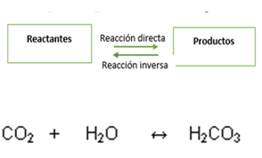 | realizar ilustración igual a la imagen guía. Por favor utilizar en la ilustración de arriba las flechas que se encuentran en la ilustración de abajo.

#VALUE! | Ver descripción y observaciones | Recurso F7 | Ilustración | Contenido | #VALUE! | #VALUE! | #VALUE! | 800 x 458 px
#VALUE! | Ver descripción y observaciones | Recurso F7 | Ilustración | Contenido | #VALUE! | #VALUE! | #VALUE! | 800 x 458 px
 |  |  |  |  |  |  |  |  |  | Realizar ilustración para ficha del estudiante igual a la imagen guia

